Worksheet
 | Alklima B.V.
 | Van Hennaertweg 29
 | 2952 CA Alblasserdam
 | NEDERLAND
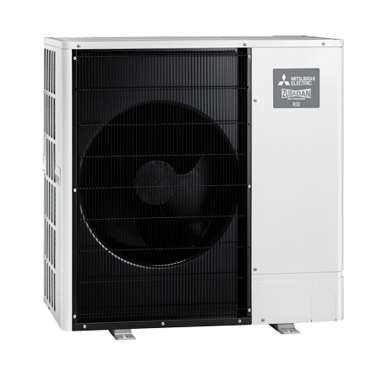
Code | PUZ-SHWM140YAA
Product | Ecodan Zubadan-Inverter Warmtepomp SHWM140 (R32)

Vermogen & prestaties
Naam |  | Waarde | Eenheid
Min. Verwarmingsvermogen bij 7/35°C |  | 3.3 | kW
Verwarmingsvermogen bij 7/35°C volgens EN 14511 |  | 12 | kW
Max. Verwarmingsvermogen bij -10/35°C |  | 14.9 | kW
COP bij -10/35°C |  | 2.25
COP bij 7/35°C volgens EN 14511 |  | 4.8
Koelvermogen bij 35/18°C volgens EN 14511 |  | 15 | kW
EER bij 35/18°C |  | 3.8
Minimaal koelvermogen A20/W18 |  | 4.7 | kW

Elektrische gegevens
Naam |  | Waarde | Eenheid
Aansluitspanning |  | 400 | V
Aansluiting voeding |  | op buitenunit
Afzekering (traag) |  | 16 | A
Begrenzing max. opgenomen elektrisch vermogen |  | 12 | A
Met elektrisch verwarmingselement |  | Nee
Vermogen elektrisch verwarmingselement |  | 0 | kW

Technische gegevens
Naam |  | Waarde | Eenheid
PED categorie in overeenstemming met 2014/68/EU |  | 2
Type koudemiddel (GWP) |  | R32 (675)
Koudemiddelinhoud |  | 1.8 | kg
Voorgevuld tot x meter leidinglengte |  | 1 | m
Max. leidinglengte |  | 30 | m
Max. verwarmingsaanvoertemperatuur |  | 70 | °C
Max. hoogteverschil |  | 30 | m
Luchtdebiet buitendeel |  | 3500 | m3/h
Moduleringspercentage |  | 24.00 - 100.00 | %

Geluidsprestaties
Naam |  | Waarde | Eenheid
Geluidsprestatieniveau buitenunit (volgens EN 12102 bij 0/35 °C) |  | 58 | dB(A)
Geluidsdrukniveau buitenunit volgens EN 12102 bij 0/35 °C op 1 m. afstand |  | 46 | dB

Afmetingen & aansluitingen
Naam |  | Waarde | Eenheid
Koelleiding diameters |  | 1/4" - 5/8"
Afmetingen buiten-unit (HxBxD) |  | 1040 × 1050 × 480 | mm
Gewicht buitenunit |  | 126 | kg

Uitvoering & werking
Naam |  | Waarde | Eenheid
Werkingsbereik verwarmen |  | -30 - 24 | °C
Werkingsbereik warm tapwater |  | -30 - 42 | °C
Werkingsbereik koelen |  | 10 - 52 | °C
Min. koelingsaanvoertemperatuur |  | 5 | °C
Geschikt voor warm tapwater |  | Ja
Geschikt voor actieve koeling |  | Ja

